Лист 1 - Drawings
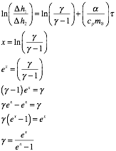
 | ln(∆h1/∆h2)
4.99 | 1.466337
5 | 1.514773
8.77 | 1.648659
9.11 | 1.528857
13.3 | 1.754855
13.03 | 1.774952
17.02 | 2.004321
16.95 | 1.893889
21.15 | 2.151762
20.93 | 2.061423
25.85 | 2.322388
26.3 | 2.445686
29.85 | 2.699682
30.05 | 2.581899

